Leeswijzer
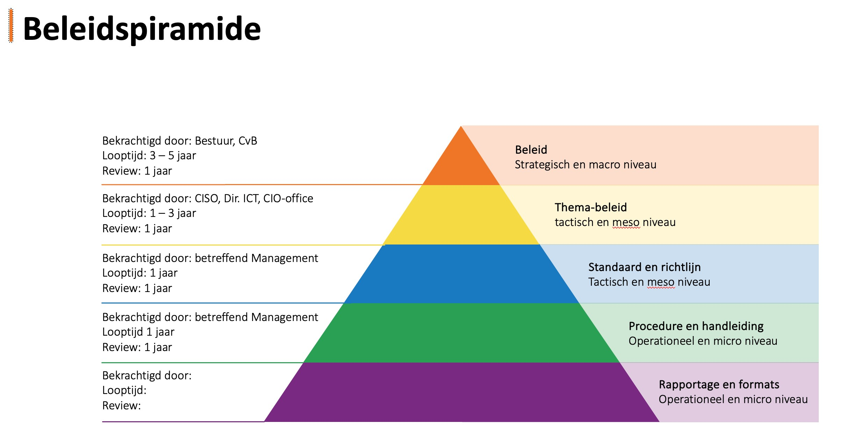
Leeswijzer In de UNL SBF vergadering van 16 april 2021 is afgesproken dat alle universiteiten elk jaar een volwassenheidsmeting (zogeheten 'SURF audit') laten uitvoeren door een externe auditor. Om vergelijkbaarheid tussen instellingen te waarborgen en om ook volgende volwassenheidsmetingen ermee te kunnen vergelijken, heeft SURF in samenwerking met universitaire CISO’s en auditors een auditmethodiek opgesteld, te weten 'Auditmethodiek Informatieveiligheid WO' en 'Auditmethodiek Informatieveiligheid HBO'. Deze auditmethodiek geeft echter geen inzicht in de informatie die per norm minimaal voorbereid kan worden door de onderwijsinstelling ter voorbereiding op de SURF audit. Om de SURF audit efficiënt en effectief te laten verlopen en onderwijsinstellingen te ondersteunen in de voorbereiding op deze SURF audit is dit document als hulpmiddel opgesteld. Wij merken daarbij op dat zowel in de volwassenheidsniveaus als in de minimaal benodigde informatie wordt gevraagd om beleidstukken of procedures die formeel zijn vastgesteld door (sr.) management. Welk document op welk niveau vastgesteld dient te worden hangt echter af op welk niveau (strategisch, tactisch of operationeel) het document van toepassing is. Om als onderwijsinstelling hierin de juiste keuze te maken kan de beleidspiramide zoals rechts weergegeven worden gehanteerd bij de vaststelling van de verschillende beleidstukken en procedures. Iedere SURF audit blijft echter maatwerk. Derhalve zijn onderwijsinstellingen en externe auditpartijen niet verplicht dit document te hanteren bij het bepalen welke informatie benodigd is per norm. Tevens is deze lijst niet limitatief. De externe auditpartijen blijven zelf verantwoordelijk om te bepalen welke informatie zij nodig hebben om de volwassenheid van de normen vast te kunnen stellen. In tabblad 'Minimaal benodigde informatie' zijn alle normen uit het volwass

